Estadísticas
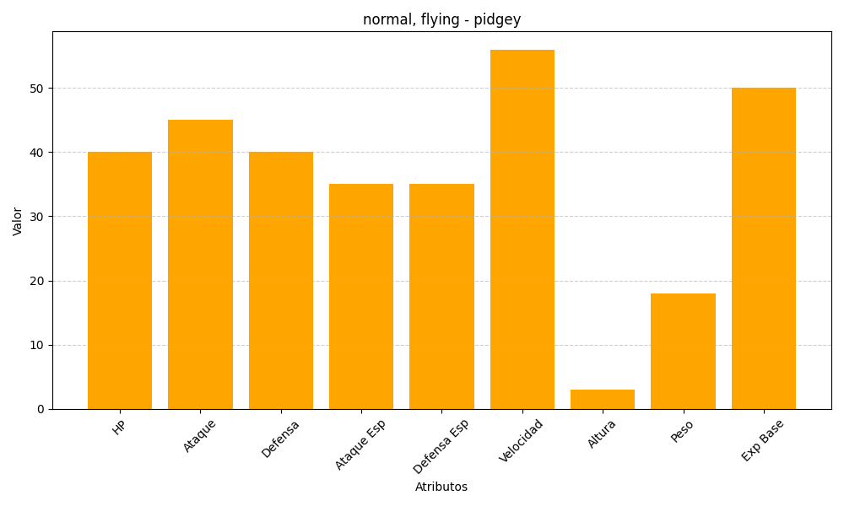
ID | Nombre | Tipo | HP | Ataque | Defensa | Ataque Especial | Defensa Especial | Velocidad | Altura | Peso | Experiencia Base
16 | pidgey | normal, flying | 40 | 45 | 40 | 35 | 35 | 56 | 3 | 18 | 50

